zał. 5 HARMONOGRAM
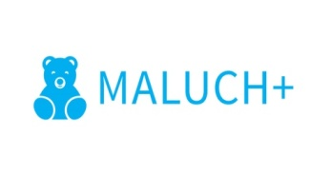 |  |  |  |  |  |  |  |  |  |  |  |  | Załącznik nr 5 do umowy
 |  |  |  |  |  |  |  |  |  |  |  |  |  |  |  |  |  | moduł 4

HARMONOGRAM URUCHAMIANIA ŚRODKÓW FINANSOWYCH NA TWORZENIE MIEJSC OPIEKI - MODUŁ 4

Nazwa i adres Beneficjenta: (Podmiotu)
Numer i data umowy z Wojewodą Małopolskim:
Kwota dotacji określona w umowie w zł:

Lp. | Nazwa i adres instytcji żłobka/klubu dziecięcego/ instytucji dziennego opiekuna | Forma opieki (zaznaczyć właściwe X) |  |  | § | Miesiąc i kwota wnioskowanej wypłaty dotacji |  |  |  |  |  |  |  |  |  |  |  | Suma (powinna być zgodna z kwotą określoną w umowie)

 |  | żłobek 85505 | klub dziecięcy 85506 | instytucja dziennego opiekuna 85507 |  | I | II | III | IV | V | VI | VII | VIII | IX | X | XI | XII
1 |  |  |  |  | majątkowe
 |  |  |  |  | bieżące

miejscowość, data:
podpis:

